Directeurs admin. centrale
Porter à un quart la part des non-fonctionnaires dans les emplois pourvus en Conseil des ministres

Objectif 2025
 | Nombre et répartition des directeurs d'administration centrale
 | Situation à novembre 2013

 | Cadre d'emploi
 | Agents publics | 144
 | Agents contractuels | 5
 | total | 149

 |  |  | source : DGAFP - novembre 2013

 | Cadre d'emploi
 | Agents publics | 112
 | Agents contractuels | 37
 | total | 149

Détail
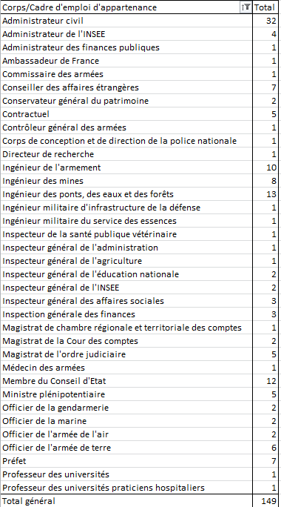
cadre d'emploi d'appartenance | nb
administrateur civil | 32
administrateur INSEE | 4
administrateur FIPU | 1
Ambassadeur | 1
commissaire des armées | 1
conseiller des affaires étrangeres | 7
conservateur général du patrimoine | 2
non fonctionnaire | 5
controleur général des armées | 1
corps de conception et de direction de la Police | 1
directeur de recherche | 1
ingénieur de l'armement | 10
ingénieur des mines | 8
ingenieur des ponts | 13
ingénieur militaire | 1
ingénieur militaire serv ess | 1
ingénieur veterinaire | 1
iga | 1
igaf | 1
igen | 2
ig insee | 2
igas | 3
igf | 3
mb chm régionale des comptes | 1
mb cour des comptes | 2
magistrats | 5
médecin armées | 1
membre du CE | 12
Ambassadeur 2 | 5
officier armées | 12
Préfet | 7
professeurs des universités | 2
 | 149

